Zetawerte
Zetawerte

Kreisförmiger Bogen / Krümmer
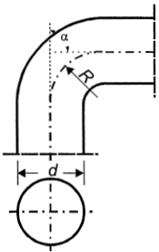
 | α =90° |  |  |  |  |  |  |  |  |  |  |  | Brechnung
 | R/d | 0.5 | 0.75 | 1 | 1.25 | 1.5 | 2 | 3 | 4 |  |  |  | R | 110
 | ζ | 1.18 | 0.37 | 0.21 | 0.19 | 0.17 | 0.15 | 0.13 | 0.11 |  |  |  | d | 50
 |  |  |  |  |  |  |  |  |  |  |  |  | α =(°) | 90
 |  |  |  |  |  |  |  |  |  |  |  |  | Summe | 0.13
 | α =(°) | 0 | 20 | 30 | 45 | 60 | 75 | 90 | 110 | 130 | 150 | 180
 | Ka | 0 | 0.31 | 0.45 | 0.6 | 0.78 | 0.9 | 1 | 1.13 | 1.2 | 1.28 | 1.4

